Sheet1
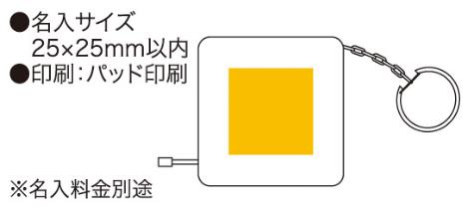
提 案 書

カラフルキーメジャー（1m） |  | 参考上代 | ¥130 | 販売価格
 |  | （税別） |  | （税別）
【JAN】 | 4562121881419
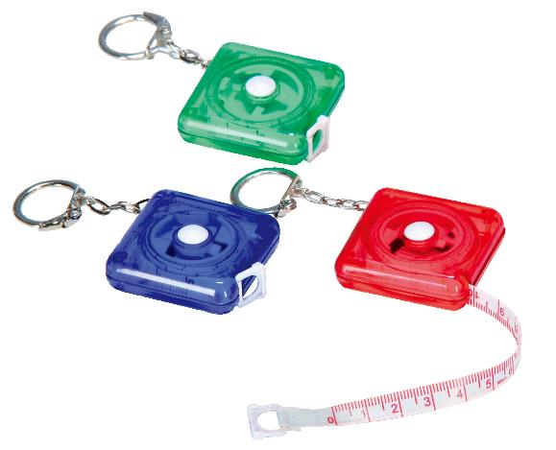 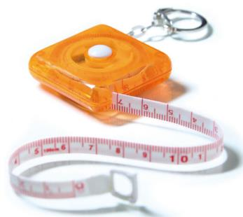 |  |  | 【商品番号】 3109 【本体サイズ】 42×42×12mm・20ｇ 【パッケージサイズ】 67×50×15mm・25ｇ 【個装形態】 化粧箱入 【色・柄】 ブルー・オレンジ・グリーン・レッド（色指定不可） 【材質】 ABS樹脂・PVC 【入数】 400 【商品説明】 グラスファイバー製のカラフルなミニメジャー 【生産国】 中国

